画像
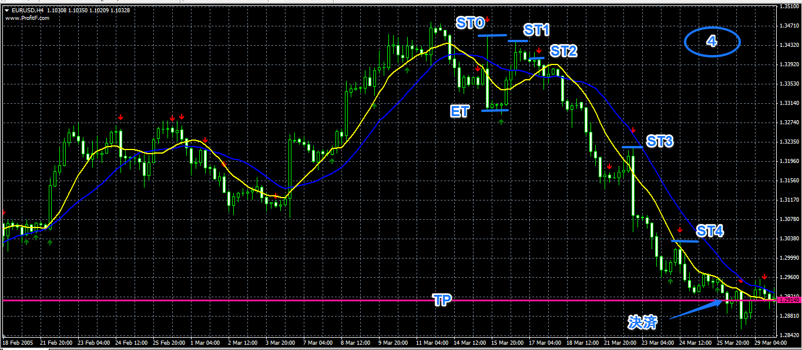

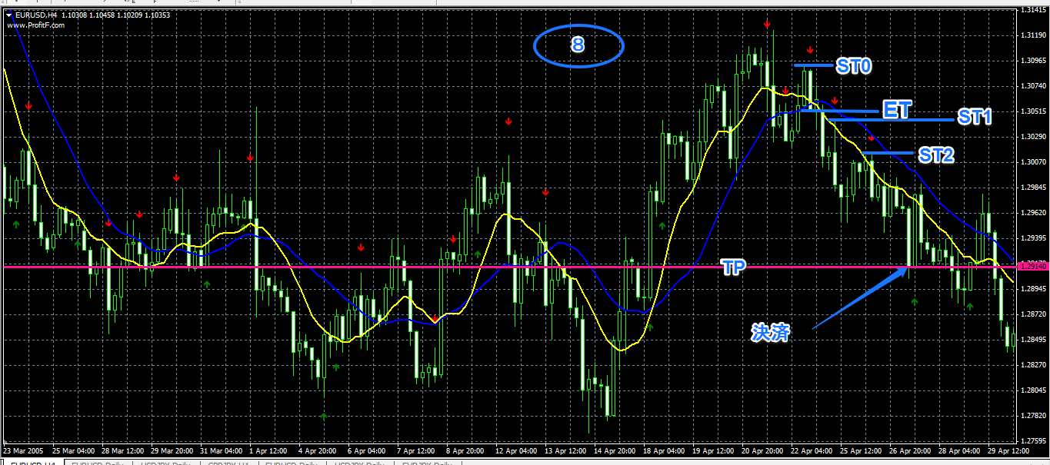

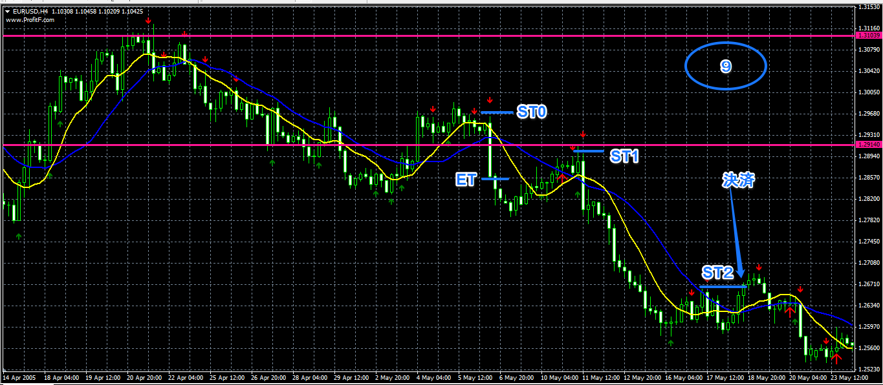

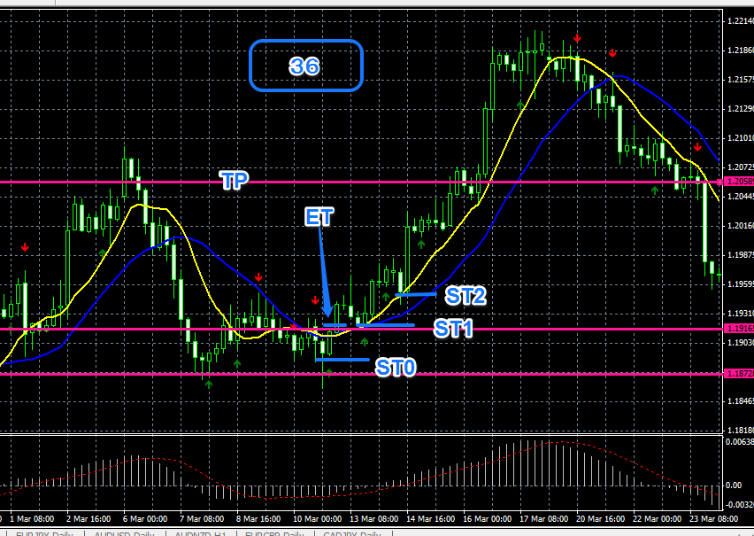

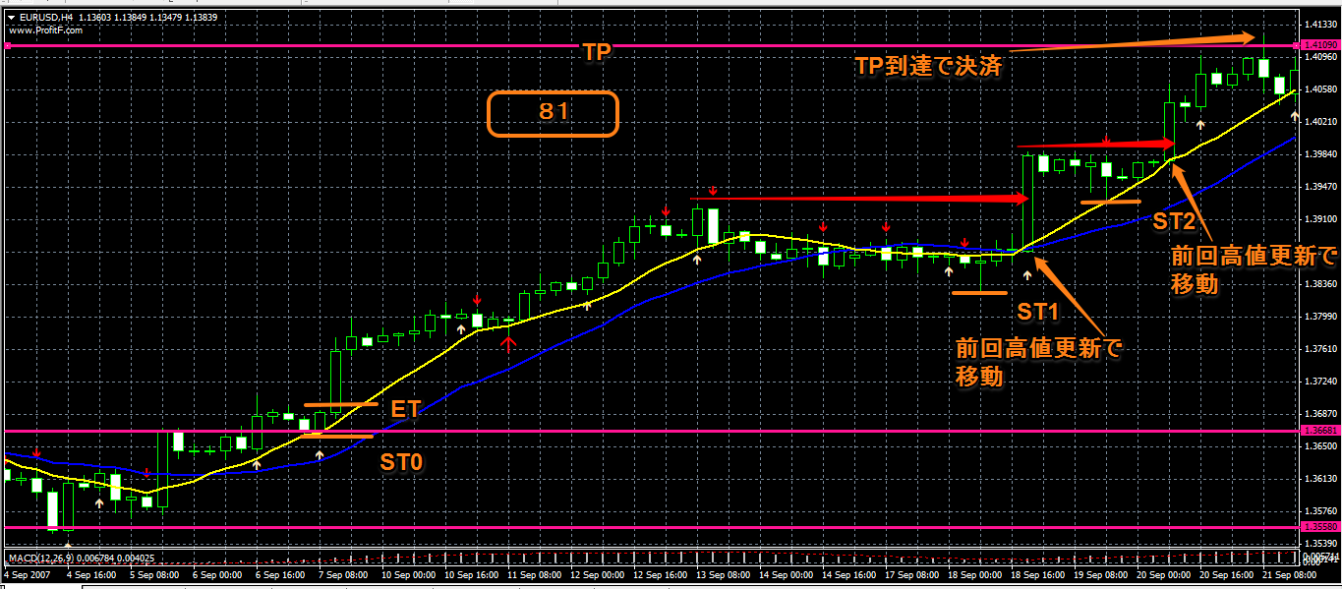

気づき
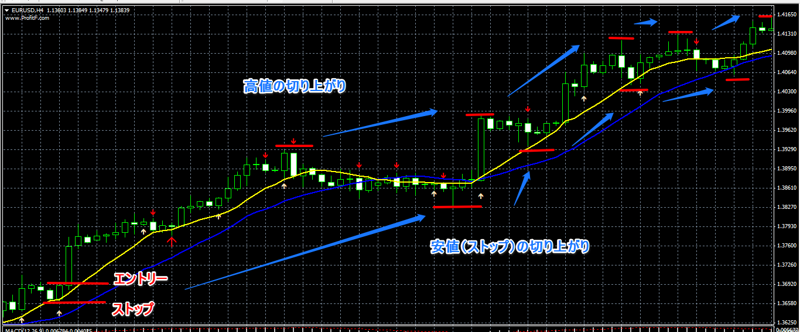
気づき
負ける確率が高そうなポイントでのエントリーをなるべく避けた結果、勝率が上がった。
※EBのすぐ傍に逆のEBがあって抑えられるようなポイント
※ローソク足が横並びになっていて波が出来ていないポイント
※エントリー条件は満たしているがEBが短すぎるもの

感想
途中でダラダラと落ちることもなく上がっていく相場にハマり、その利益が大きく今回の結果となったが、リアルでこのような相場に遭遇したらと思うとワクワクします。
日足では条件にあうほとんどのEBにエントリーしていたので勝率が５割を切りましたが、今回怪しいポイントではエントリーしなかったのが勝率に反映されています。

100pip近く利益が乗ったと思えば、そこからすぐさま反転してロスカットといった場面も多く見られたので、
建値決済をした時の検証もしてみて勝率がどのように変わるか見てみたい。

質問
階段状に上昇していく相場の場合、ダウでストップを切り上げるにはどこを高値安値と見て、ストップを切り上げればいいか？
※ほぼ横一線にローソク足が移動していって、長いローソク足で一気に高値を更新するパターン
下の相場の場合のストップはこの切り上げ方でいいでしょうか？

